QR CODE
PONTOS DE LEITURA DE CÓDIGOS DE BARRAS | LOGIN | INICIO/FIM PICAGEM | CONSUMOS | INICIO/FIM PARAGEM | DERIVADOS | QUALIDADE
FORMATO | BEGIN:LOGIN IDOPERADOR:1 PIN:1234 END:LOGIN | BEGIN:PICAGEM IDOFOPERACAO:123 END:PICAGEM | BEGIN:CONSUMO IDOFOPERACAO:123 END:CONSUMO | BEGIN:PARAGEM IDOF:123 END:PARAGEM | BEGIN:DERIVADOS IDOF:123 END:DERIVADOS | BEGIN:QUALIDADE IDOFOPERACAO:123 END:QUALIDADE
EXEMPLO | 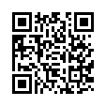 | 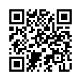 | 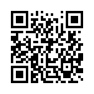 | 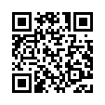 | 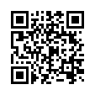 | 